Graphique 1
Graphique 1 – Évolution de l’emploi dans les secteurs industriels entre 2017 et 2023 (indice 100, quatrième trimestre 2019)
Source : Insee, Estimations d’emploi : estimations trimestrielles Acoss-Urssaf, Dares, Insee. Calculs France Stratégie

 |  | Équipements électriques et électroniques | Denrées alientaires, boissons | Matériels de transport
 | 2017-T1 | 98.460410557 | 96.616915423 | 99.351876857
 | 2017-T2 | 98.411534702 | 97.230514096 | 99.081825547
 | 2017-T3 | 98.387096774 | 97.048092869 | 99.135835809
 | 2017-T4 | 98.680351906 | 97.512437811 | 98.973805023
 | 2018-T1 | 98.53372434 | 97.794361526 | 98.865784499
 | 2018-T2 | 98.631476051 | 97.927031509 | 99.027815285
 | 2018-T3 | 98.900293255 | 97.330016584 | 98.784769106
 | 2018-T4 | 99.217986315 | 97.910447761 | 99.000810154
 | 2019-T1 | 99.486803519 | 98.507462687 | 99.351876857
 | 2019-T2 | 99.828934506 | 99.087893864 | 99.783958952
 | 2019-T3 | 100.07331378 | 99.021558872 | 100.05401026
 | 2019-T4 | 100 | 100 | 100
 | 2020-T1 | 99.804496579 | 99.469320066 | 100
 | 2020-T2 | 99.217986315 | 99.270315091 | 99.324871726
 | 2020-T3 | 98.582600196 | 100.26533997 | 98.568728058
 | 2020-T4 | 98.191593353 | 100.8291874 | 97.623548474
 | 2021-T1 | 97.996089932 | 102.18905473 | 97.488522819
 | 2021-T2 | 98.11827957 | 103.26699834 | 96.9484202
 | 2021-T3 | 98.313782991 | 104.49419569 | 96.435322711
 | 2021-T4 | 98.509286413 | 105.42288557 | 96.030245747
 | 2022-T1 | 98.802541544 | 105.6053068 | 95.625168782
 | 2022-T2 | 99.291300098 | 105.75456053 | 95.679179044
 | 2022-T3 | 99.926686217 | 105.85406302 | 96.381312449
 | 2022-T4 | 100.4398827 | 106.06965174 | 96.570348366
 | 2023-T1 | 101.1485826 | 106.3681592 | 96.786389414
 | 2023-T2 | 101.46627566 | 106.4344942 | 96.975425331

Graphique 3
Graphique 3 – Engagements du dispositif de Soutien à l’investissement et la modernisation de l’industrie (en % des enveloppes financières)
Source : planderelance.gouv.fr, AAP soutien aux investissements industriels (DGE)
 |  | Taux d'engagement | Part non engagé | Montant engagé (en €) | Montant engagé (en M€) | Enveloppe (en €) | Enveloppe (en M€)
 | Relocalisation | 99% | 1% | 841505315 | 842 | 850000000 | 850
 | Projets territoriaux | 97% | 3% | 681618929 | 682 | 700000000 | 700
 | Aéronautique et automobile | 72% | 28% | 647556059 | 648 | 900000000 | 900
 | Total | 89% | 11% | 2170680303 | 2171 | 2450000000 | 2450

Graphique 4
Graphique 4 – Répartition des subventions et des bénéficiaires par taille
Sources : AAP soutien aux investissements industriels (DGE), FARE (Insee), DSN (Urssaf), calculs France Stratégie.
 | Tranche d'effectif | Part des entreprises | Part des subventions
 | <5 | 8.30% | 8.40%
 | 5 à 10 | 7.30% | 5.20%
 | 10 à 50 | 36.60% | 28.70%
 | 50 à 100 | 15.40% | 15.10%
 | 100 à 250 | 17.10% | 17.00%
 | >= 250 | 15.20% | 25.60%

Graphique 5
Graphique 5 – Répartition des bénéficiaires par secteur (en nombre de bénéficiaires)
Sources : AAP Soutien à l’investissement et la modernisation de l’industrie (DGE), FARE (Insee), DSN (Urssaf), calculs France Stratégie

 |  | ETI/Grandes entreprises | PME
 | Travail du bois, papeterie | 13 | 100
 | Services aux entreprises | 20 | 145
 | Produits en caoutchouc, plastique | 34 | 161
 | Métallurgie, produits métalliques | 52 | 416
 | Industrie pharmaceutique | 17 | 18
 | Industrie chimique | 25 | 88
 | Fabrication d'équipements électriques | 20 | 39
 | Fabrication de textiles, cuir, … | 8 | 83
 | Fabrication de produits informatiques | 30 | 107
 | Fabrication de matériels de transport | 55 | 126
 | Fabrication de machines | 35 | 112
 | Construction | 5 | 37
 | Commerce | 15 | 86
 | Autres industries | 20 | 96
 | Autres | 35 | 175
 | Agroalimentaire | 41 | 194

Graphique 6
Graphique 6 – Répartition des bénéficiaires par secteur (en millions d’euros)
Sources : AAP Soutien à l’investissement et la modernisation de l’industrie (DGE), FARE (Insee), DSN (Urssaf), calculs France Stratégie

 |  | ETI/Grandes entreprises | PME
 | Travail du bois, papeterie | 8 | 51
 | Services aux entreprises | 21 | 110
 | Produits en caoutchouc, plastique | 25 | 96
 | Métallurgie, produits métalliques | 102 | 259
 | Industrie pharmaceutique | 23 | 15
 | Industrie chimique | 76 | 65
 | Fabrication d'équipements électriques | 27 | 25
 | Fabrication de textiles, cuir, … | 4 | 46
 | Fabrication de produits informatiques | 30 | 100
 | Fabrication de matériels de transport | 65 | 91
 | Fabrication de machines | 35 | 54
 | Construction | 3 | 13
 | Commerce | 47 | 57
 | Autres industries | 12 | 44
 | Autres | 25 | 128
 | Agroalimentaire | 23 | 126

Graphique 7
Graphique 7 – Répartition des subventions par décile de baisse d’activité entre 2019 et 2020 (en % du montant total)
Sources : AAP Soutien à l’investissement et la modernisation de l’industrie (DGE), FARE (Insee), calculs France Stratégie

 | Déciles de baisse de VA en % | Proportions des subventions (en %)
 | 1 | 11%
 | 2 | 10%
 | 3 | 11%
 | 4 | 10%
 | 5 | 9%
 | 6 | 10%
 | 7 | 8%
 | 8 | 10%
 | 9 | 10%
 | 10 | 11%

Graphique 8
Graphique 8 – Évolution de la sélectivité des appels à projets du dispositif de Soutien à l’investissement et la modernisation de l’industrie au cours des trois dernières relèves de dossiers
Source : AAP Soutien à l’investissement et la modernisation de l’industrie (DGE)

 |  | Taux de sélectivité
 | Aéronautique AAP 1 | 40%
 | Aéronautique AAP 2 | 31%
 | Aéronautique AAP 3 | 30%
 | Automobile AAP 1 | 45%
 | Automobile AAP 2 | 30%
 | Automobile AAP 3 | 30%
 | (Re)localisation AAP 1 | 36%
 | (Re)localisation AAP 2 | 42%
 | (Re)localisation AAP 3 | 31%

Graphique 9
Graphique 9 – Répartition des subventions par montant accordé (en % du montant total)
Sources : AAP Soutien à l’investissement et la modernisation de l’industrie (DGE), calculs France Stratégie

 | Fourchettes de subventions | Proportions
 | Moins de 200 000 € | 11.80%
 | 200 000 à 500 000 € | 34.30%
 | 500 000 à 800 000 € | 21.60%
 | 800 000 à 1M€ | 20.70%
 | 1 M à 1,8 M€ | 6.90%
 | Plus de 1,8 M€ | 4.60%

Graph 10
Graphique 10 – Taux de recours au guichet Industrie du futur, par secteur et catégorie d’entreprise
Sources : dispositif Industrie du futur (ASP), FARE (Insee), DSN (Urssaf), calculs France Stratégie

 | Secteur | ETI | TPE/PME
 | Autre | 1% | 0%
 | Autres industries | 7% | 4%
 | Fabrication de machines | 8% | 10%
 | Fabrication de matériels de transport | 16% | 38%
 | Fabrication de produits informatiques | 18% | 17%
 | Fabrication de textiles, cuir, … | 13% | 11%
 | Fabrication d'équipements électriques | 6% | 7%
 | Industrie chimique | 1% | 4%
 | Industrie pharmaceutique | 0% | 1%
 | Métallurgie, produits métalliques | 11% | 15%
 | Produits en caoutchouc, plastique | 8% | 11%
 | Travail du bois, papeterie | 24% | 17%

Carte 1
Carte 1 – Taux de recours au dispositif « Industrie du futur » par zone d’emploi
Sources : dispositif Industrie du futur (ASP), Insee, calculs France Stratégie

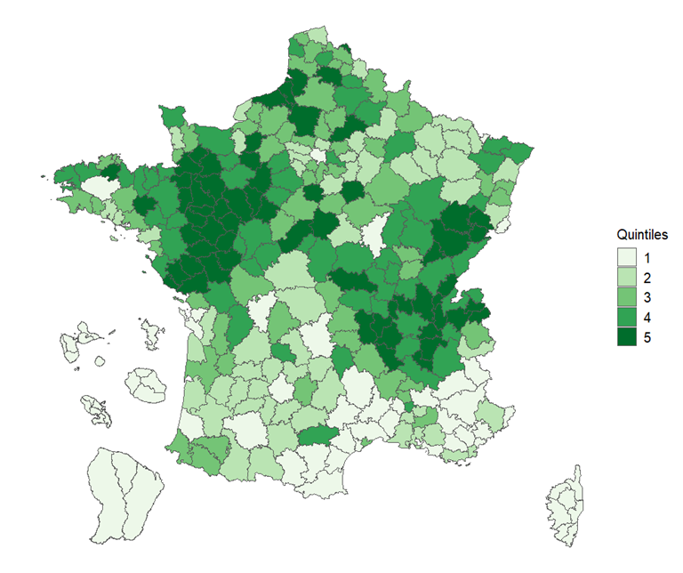
 | Code zone d'emploi | Taux de recours | Nom de la zone d'emploi
 | 0051 | 0.024390243902 | Alençon
 | 0052 | 0.008281573499 | Arles
 | 0053 | 0.0083832335329 | Avignon
 | 0054 | 0.029100529101 | Beauvais
 | 0055 | 0.017738359202 | Bollène-Pierrelatte
 | 0056 | 0.012847965739 | Cosne-Cours-sur-Loire
 | 0057 | 0.020408163265 | Dreux
 | 0058 | 0.088888888889 | La Vallée de la Bresle-Vimeu
 | 0059 | 0.027956989247 | Mâcon
 | 0060 | 0.025936599424 | Nevers
 | 0061 | 0.032663316583 | Nogent-le-Rotrou
 | 0062 | 0.023060796646 | Redon
 | 0063 | 0.0051457975986 | Ussel
 | 0064 | 0.0071813285458 | Valréas
 | 0105 | 0.0016891891892 | Sud Basse-Terre
 | 0201 | 0.0023041474654 | Le Centre-Atlantique
 | 0202 | 0.0012453300125 | Le Centre agglomération
 | 0205 | 0.0024154589372 | Le Sud
 | 0301 | 0.0014619883041 | Est-littoral
 | 1101 | 0.015497201894 | Cergy-Vexin
 | 1102 | 0.011560693642 | Coulommiers
 | 1103 | 0.017857142857 | Etampes
 | 1104 | 0.013452914798 | Evry
 | 1105 | 0.010905125409 | Fontainebleau-Nemours
 | 1106 | 0.020966802563 | Marne-la-Vallée
 | 1107 | 0.015950920245 | Meaux
 | 1108 | 0.018461538462 | Melun
 | 1109 | 0.0028667544245 | Paris
 | 1110 | 0.0125 | Provins
 | 1111 | 0.01226993865 | Rambouillet
 | 1112 | 0.011691633175 | Roissy
 | 1113 | 0.013294797688 | Saclay
 | 1114 | 0.0099875156055 | Seine-Yvelinoise
 | 1115 | 0.0097887686759 | Versailles-Saint-Quentin
 | 2401 | 0.017094017094 | Blois
 | 2402 | 0.02541544477 | Bourges
 | 2403 | 0.02787456446 | Chartres
 | 2404 | 0.028368794326 | Châteaudun
 | 2405 | 0.0087548638132 | Châteauroux
 | 2406 | 0.027559055118 | Chinon
 | 2407 | 0.028846153846 | Gien
 | 2408 | 0.024752475248 | Loches
 | 2409 | 0.019230769231 | Montargis
 | 2410 | 0.01916495551 | Orléans
 | 2411 | 0.029801324503 | Pithiviers
 | 2412 | 0.029598308668 | Romorantin-Lanthenay
 | 2413 | 0.024726581075 | Tours
 | 2414 | 0.037313432836 | Vendôme
 | 2415 | 0.021551724138 | Vierzon
 | 2701 | 0.021739130435 | Autun
 | 2702 | 0.019832985386 | Auxerre
 | 2703 | 0.0062695924765 | Avallon
 | 2704 | 0.016853932584 | Beaune
 | 2705 | 0.029593094945 | Belfort
 | 2706 | 0.053077357425 | Besançon
 | 2707 | 0.01822600243 | Chalon-sur-Saône
 | 2708 | 0.025590551181 | Charolais
 | 2709 | 0.027837259101 | Châtillon-Montbard
 | 2710 | 0.020594965675 | Creusot-Montceau
 | 2711 | 0.020509633313 | Dijon
 | 2712 | 0.030905077263 | Dole
 | 2713 | 0.02752293578 | Lons-le-Saunier
 | 2714 | 0.03488372093 | Montbéliard
 | 2715 | 0.026699029126 | Pontarlier
 | 2716 | 0.045197740113 | Saint-Claude
 | 2717 | 0.043726235741 | Sens
 | 2718 | 0.033012379642 | Vesoul
 | 2801 | 0.02479338843 | Argentan
 | 2802 | 0.029661016949 | Avranches
 | 2803 | 0.034090909091 | Bernay
 | 2804 | 0.02615780446 | Caen
 | 2805 | 0.02695035461 | Cherbourg en Cotentin
 | 2806 | 0.0082872928177 | Coutances
 | 2807 | 0.042772861357 | Dieppe-Caux maritime
 | 2808 | 0.019929660023 | Evreux
 | 2809 | 0.081967213115 | Flers
 | 2810 | 0.017857142857 | Granville
 | 2811 | 0.018939393939 | Honfleur Pont-Audemer
 | 2812 | 0.047794117647 | L'Aigle
 | 2813 | 0.0084905660377 | Le Havre
 | 2814 | 0.0090497737557 | Lisieux
 | 2815 | 0.016813450761 | Rouen
 | 2816 | 0.016032064128 | Saint-Lô
 | 2817 | 0.019261637239 | Vernon-Gisors
 | 2818 | 0.051502145923 | Vire Normandie
 | 2819 | 0.016018306636 | Yvetot-Vallée du Commerce
 | 3201 | 0.028720626632 | Abbeville
 | 3202 | 0.015661707126 | Amiens
 | 3203 | 0.02915451895 | Arras
 | 3204 | 0.016363636364 | Berck
 | 3205 | 0.023702031603 | Béthune
 | 3206 | 0.024475524476 | Boulogne-sur-Mer
 | 3207 | 0.013043478261 | Calais
 | 3208 | 0.023364485981 | Cambrai
 | 3209 | 0.0097087378641 | Château-Thierry
 | 3210 | 0.015364916773 | Compiègne
 | 3211 | 0.018664047151 | Creil
 | 3212 | 0.018055555556 | Douai
 | 3213 | 0.010989010989 | Dunkerque
 | 3214 | 0.025352112676 | Laon
 | 3215 | 0.019249278152 | Lens
 | 3216 | 0.014986776374 | Lille
 | 3217 | 0.015511892451 | Maubeuge
 | 3218 | 0.028859060403 | Roubaix-Tourcoing
 | 3219 | 0.017287234043 | Saint-Omer
 | 3220 | 0.021205357143 | Saint-Quentin
 | 3221 | 0.028963414634 | Soissons
 | 3222 | 0.010532475132 | Valenciennes
 | 4401 | 0.0086956521739 | Bar-le-Duc
 | 4402 | 0.025263157895 | Châlons-en-Champagne
 | 4403 | 0.013381995134 | Charleville-Mézières
 | 4404 | 0.026184538653 | Chaumont
 | 4405 | 0.015831134565 | Colmar
 | 4406 | 0.014084507042 | Épernay
 | 4407 | 0.012079378775 | Épinal
 | 4408 | 0.0055096418733 | Forbach
 | 4409 | 0.023113528212 | Haguenau
 | 4410 | 0.0091185410334 | Metz
 | 4411 | 0.0096852300242 | Mulhouse
 | 4412 | 0.011528608027 | Nancy
 | 4413 | 0.0089593383873 | Reims
 | 4414 | 0.024460431655 | Remiremont
 | 4415 | 0.012711864407 | Romilly-sur-Seine
 | 4416 | 0.011844331641 | Saint-Avold
 | 4417 | 0.018487394958 | Saint-Dié-des-Vosges
 | 4418 | 0.0059880239521 | Saint-Louis
 | 4419 | 0.025641025641 | Sarrebourg
 | 4420 | 0.022889842632 | Sarreguemines
 | 4421 | 0.015734265734 | Sedan
 | 4422 | 0.017595307918 | Sélestat
 | 4423 | 0.01105277701 | Strasbourg
 | 4424 | 0.010600706714 | Thionville
 | 4425 | 0.013564431047 | Troyes
 | 4426 | 0.012077294686 | Verdun
 | 4427 | 0.011824324324 | Vitry-le-François Saint-Dizier
 | 5201 | 0.042962962963 | Ancenis
 | 5202 | 0.033313851549 | Angers
 | 5203 | 0.02329916123 | Challans
 | 5204 | 0.078602620087 | Château-Gontier
 | 5205 | 0.02523659306 | Châteaubriant
 | 5206 | 0.077253218884 | Cholet
 | 5207 | 0.029372496662 | Fontenay-le-Comte
 | 5208 | 0.053977272727 | La Ferté-Bernard
 | 5209 | 0.046109510086 | La Flèche
 | 5210 | 0.039236479321 | La Roche-sur-Yon
 | 5211 | 0.054089709763 | Laval
 | 5212 | 0.032508833922 | Le Mans
 | 5213 | 0.050314465409 | Les Herbiers-Montaigu
 | 5214 | 0.037280701754 | Les Sables-d'Olonne
 | 5215 | 0.093366093366 | Mayenne
 | 5216 | 0.022642390289 | Nantes
 | 5217 | 0.017114914425 | Pornic
 | 5218 | 0.036 | Sablé-sur-Sarthe
 | 5219 | 0.01231367466 | Saint-Nazaire
 | 5220 | 0.030560271647 | Saumur
 | 5221 | 0.042345276873 | Segré-en-Anjou Bleu
 | 5301 | 0.01013024602 | Auray
 | 5302 | 0.020327868852 | Brest
 | 5303 | 0.0039920159681 | Carhaix-Plouguer
 | 5304 | 0.02103250478 | Dinan
 | 5305 | 0.072093023256 | Fougères
 | 5306 | 0.028880866426 | Guingamp
 | 5307 | 0.023746701847 | Lamballe-Armor
 | 5308 | 0.014263074485 | Lannion
 | 5309 | 0.0083256244218 | Lorient
 | 5310 | 0.022546419098 | Morlaix
 | 5311 | 0.036964980545 | Ploërmel
 | 5312 | 0.018950437318 | Pontivy-Loudéac
 | 5313 | 0.017543859649 | Quimper
 | 5314 | 0.015151515152 | Quimperlé
 | 5315 | 0.021805792164 | Rennes
 | 5316 | 0.021664766249 | Saint-Brieuc
 | 5317 | 0.027811366385 | Saint-Malo
 | 5318 | 0.013016845329 | Vannes
 | 5319 | 0.028673835125 | Vitré
 | 7501 | 0.011764705882 | Agen
 | 7502 | 0.022271714922 | Angoulême
 | 7503 | 0.014971378247 | Bayonne
 | 7504 | 0.012195121951 | Bergerac
 | 7505 | 0.014109985528 | Bordeaux
 | 7506 | 0.039242219215 | Bressuire
 | 7507 | 0.020881670534 | Brive-la-Gaillarde
 | 7508 | 0.023419203747 | Châtellerault
 | 7509 | 0.013645224172 | Cognac
 | 7510 | 0.0074152542373 | Dax
 | 7511 | 0.0094899169632 | Guéret
 | 7512 | 0.017597087379 | La Rochelle
 | 7513 | 0.0097613882863 | La Teste-de-Buch
 | 7514 | 0.012211668928 | Langon
 | 7515 | 0.01055408971 | Lesparre-Médoc
 | 7516 | 0.014388489209 | Libourne
 | 7517 | 0.018060200669 | Limoges
 | 7518 | 0.012944983819 | Marmande
 | 7519 | 0.0081300813008 | Mont-de-Marsan
 | 7520 | 0.022448979592 | Niort
 | 7521 | 0.014900662252 | Oloron-Sainte-Marie
 | 7522 | 0.015715948778 | Pau
 | 7523 | 0.0099431818182 | Périgueux
 | 7524 | 0.014502307185 | Poitiers
 | 7525 | 0.0025188916877 | Rochefort
 | 7526 | 0.0046948356808 | Royan
 | 7527 | 0.0034188034188 | Saint-Junien
 | 7528 | 0.010825439783 | Saintes
 | 7529 | 0.0090252707581 | Sarlat-La-Canéda
 | 7530 | 0.029649595687 | Thouars
 | 7531 | 0.011146496815 | Tulle
 | 7532 | 0.011744966443 | Villeneuve-sur-Lot
 | 7601 | 0.0019880715706 | Agde-Pézenas
 | 7602 | 0.0079096045198 | Albi
 | 7603 | 0.0050578034682 | Alès-Le Vigan
 | 7604 | 0.0032520325203 | Auch
 | 7605 | 0.0045766590389 | Bagnols-sur-Cèze
 | 7606 | 0.0051020408163 | Béziers
 | 7607 | 0.0034602076125 | Cahors
 | 7608 | 0.0062949640288 | Carcassonne-Limoux
 | 7609 | 0.01246882793 | Castelsarrasin-Moissac
 | 7610 | 0.020848310568 | Castres-Mazamet
 | 7611 | 0.016069221261 | Figeac-Villefranche
 | 7612 | 0.0070052539405 | Foix-Pamiers
 | 7613 | 0.0035971223022 | Mende
 | 7614 | 0.0035971223022 | Millau
 | 7615 | 0.0090725806452 | Montauban
 | 7616 | 0.0045061960195 | Montpellier
 | 7617 | 0.005931198102 | Narbonne
 | 7618 | 0.0032710280374 | Nîmes
 | 7619 | 0.012170385396 | Nord-du-Lot
 | 7620 | 0.0043772383605 | Perpignan
 | 7621 | 0.0093676814988 | Rodez
 | 7622 | 0.0083945435467 | Saint-Gaudens
 | 7623 | 0.013864818024 | Sète
 | 7624 | 0.0098939929329 | Tarbes-Lourdes
 | 7625 | 0.012157503175 | Toulouse
 | 8401 | 0.028465998946 | Annecy
 | 8402 | 0.013089005236 | Aubenas
 | 8403 | 0.010593220339 | Aurillac
 | 8404 | 0.029810298103 | Belley
 | 8405 | 0.034408602151 | Bourg en Bresse
 | 8406 | 0.032561505065 | Bourgoin-Jallieu
 | 8407 | 0.024246877296 | Chambéry
 | 8408 | 0.016099356026 | Clermont-Ferrand
 | 8409 | 0.02345276873 | Grenoble
 | 8410 | 0.018838304553 | Issoire
 | 8411 | 0.010638297872 | La Maurienne
 | 8412 | 0.047987616099 | La Plaine du Forez
 | 8413 | 0.013412816692 | La Tarentaise
 | 8414 | 0.12617924528 | La Vallée de l'Arve
 | 8415 | 0.026819923372 | Le Chablais
 | 8416 | 0.027673896784 | Le Genevois Français
 | 8417 | 0.049443757726 | Le Livradois
 | 8418 | 0.028645833333 | Le Mont Blanc
 | 8419 | 0.016685205784 | Le Puy en Velay
 | 8420 | 0.052434456929 | Les Sources de la Loire
 | 8421 | 0.023858494447 | Lyon
 | 8422 | 0.01610738255 | Montélimar
 | 8423 | 0.019607843137 | Montluçon
 | 8424 | 0.032188841202 | Moulins
 | 8425 | 0.085074626866 | Oyonnax
 | 8426 | 0.025252525253 | Roanne
 | 8427 | 0.037447988904 | Romans sur Isère
 | 8428 | 0.050249584027 | Saint Etienne
 | 8429 | 0.025362318841 | Saint Flour
 | 8430 | 0.05701754386 | Tarare
 | 8431 | 0.022466300549 | Valence
 | 8432 | 0.023899371069 | Vichy
 | 8433 | 0.023422251139 | Vienne-Annonay
 | 8434 | 0.04584040747 | Villefranche-sur-Saône
 | 8435 | 0.036324786325 | Voiron
 | 9301 | 0.0097719869707 | Aix-en-Provence
 | 9302 | 0.0032258064516 | Briançon
 | 9303 | 0.0012004801921 | Brignoles
 | 9304 | 0.0068903535051 | Cannes
 | 9305 | 0.010954616588 | Carpentras
 | 9306 | 0.016831683168 | Cavaillon
 | 9307 | 0.007326007326 | Digne-les-Bains
 | 9308 | 0.0027247956403 | Draguignan
 | 9309 | 0.0043227665706 | Fréjus
 | 9310 | 0.0050125313283 | Gap
 | 9311 | 0.0053262316911 | Manosque
 | 9312 | 0.0050431104604 | Marseille
 | 9313 | 0.0094545454545 | Martigues-Salon
 | 9315 | 0.0076530612245 | Nice
 | 9316 | 0.020408163265 | Orange
 | 9317 | 0.0089605734767 | Sainte-Maxime
 | 9318 | 0.0089850249584 | Toulon
 | 9401 | 0.0012674271229 | Ajaccio
 | 9402 | 0.0010615711253 | Bastia

Graph 11
Graphique 11 – Répartition des subventions par tranche de montants (% du montant total des aides)
Sources : dispositif Industrie du futur (ASP), calculs France Stratégie

 | Fourchette de montants | Part des subventions (en %)
 | 0 - 25 k€ | 27%
 | 25 - 50 k€ | 18%
 | 50 - 100 k€ | 20%
 | 100 - 150 k€ | 11%
 | 150 - 200 k€ | 7%
 | 200 - 400 k€ | 12%
 | 400 - 800 k€ | 4%
 | >= 800 k€ | 1%

Graph 12
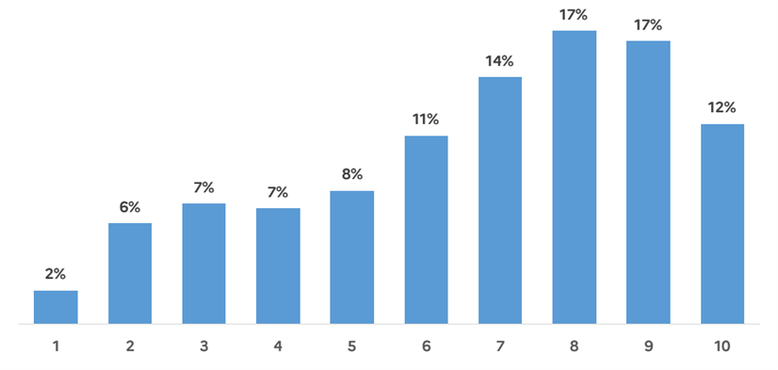
Graphique 12 - Répartition des bénéficiaires par décile de croissance de chiffre d’affaires entre 2015 et 2019
Source : Données de reporting ASP, Fare restreint aux données non imputées (INSEE), calculs DGE

Graph 13
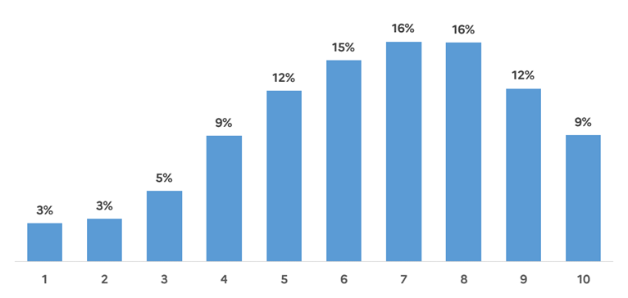
Graphique 13 - Répartition des bénéficiaires par décile de productivité du facteur travail
Source : Données de reporting ASP, Fare restreint aux données non imputées (INSEE), calculs DGE

Graph 14
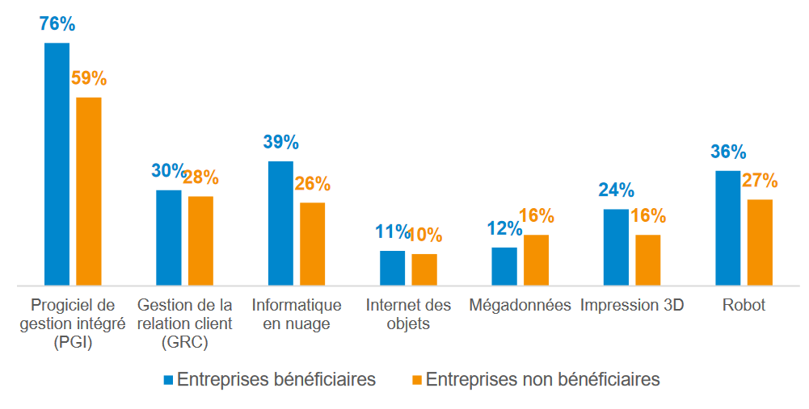
Graphique 14 - Niveau de modernisation des bénéficiaires versus non bénéficiaires « jumelles » en 2019 (avant le recours à l’aide au guichet)
Source : Enquêtes TIC entreprises 2019 et 2020 (INSEE), données de reporting ASP, Fare (INSEE), calcul DGE

Graph 15
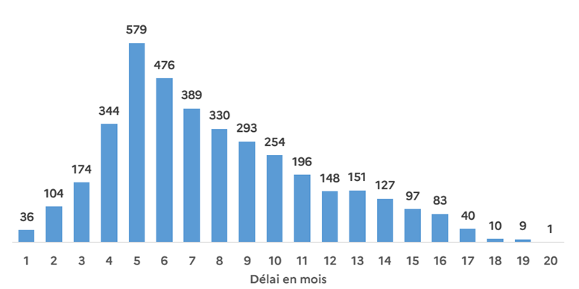
Graphique 15 - Distribution du nombre de projets selon le délai entre l’octroi et le paiement de la subvention (en mois)
Source : ASP, données arrêtées au 28 novembre 2022, calculs DGE

Graph 16
Graphique 16 – Caractéristiques des investissements (types d’investissement et montant moyen)
Sources : dispositif « Industrie du futur » (ASP), calculs France Stratégie.

Type d'investissements (en % du montant total)
 | Type d'investissement | Parts
 | Capteurs phys collecte de données | 0.0036871464038
 | Equip de fabrication additive | 0.013568087881
 | Equip de réalité augmentée, virtuelle | 0.00041877638731
 | Equip robotiques et cobotiques | 0.14608482285
 | Logiciels de conception, fabrication | 0.031701228731
 | Logiciels ou équip avec intelligence artificielle | 0.012563495867
 | Machines de prod (programmable, numérique) | 0.79072250025
 | Machines intégrées calcul intensif | 0.0012539416275

Montant moyen (en milliers d'€)
 | Type d'investissement | Montants moyens (en k€)
 | Capteurs phys collecte de données | 91.938063016
 | Equip de fabrication additive | 71.822122773
 | Equip de réalité augmentée, virtuelle | 37.917572
 | Equip robotiques et cobotiques | 323.84156613
 | Logiciels de conception, fabrication | 55.563845673
 | Logiciels ou équip avec intelligence artificielle | 73.53554765
 | Machines de prod (programmable, numérique) | 471.02027358
 | Machines intégrées calcul intensif | 44.171379592

Graph 17
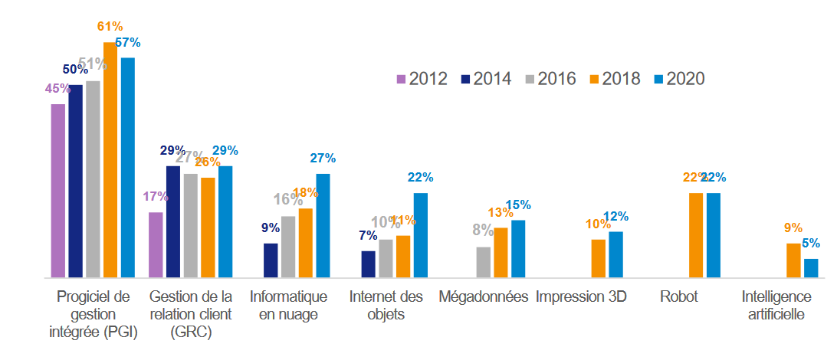
Graphique 17 - Evolution de la modernisation des PME (hors microentreprises) et des ETI industrielles
Source : Enquêtes TIC entreprises successives (INSEE), calculs DGE

Graph 18
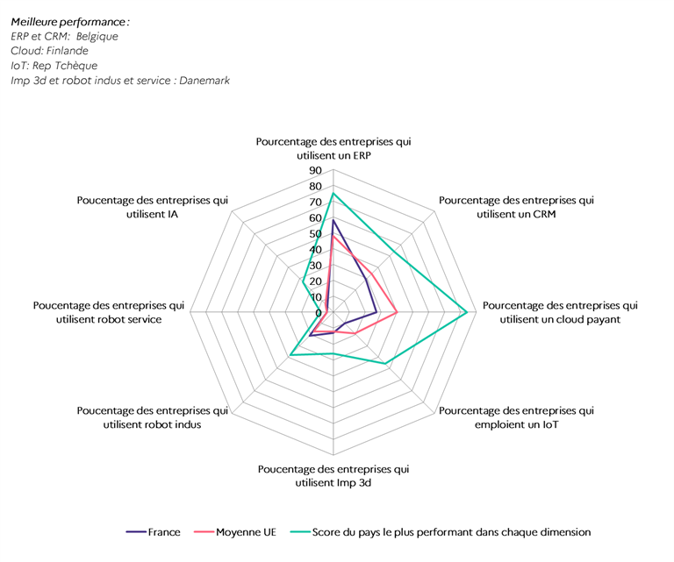
Graphique 18 - Comparaison européenne de l’adoption des technologies industrie du futur en 2020
Source : EUROSTAT (enquêtes TIC européennes)

Graph 19
Graphique 19 – Mots renseignés dans la description des projets (en % des projets)
Sources : dispositif « Industrie du futur » (ASP), calculs France Stratégie

 | Noms complets | Apparition moyenne par projets | Occurrences
 | Machine | 33.2% | 2113
 | Production | 30.1% | 1919
 | Numérique | 25.2% | 1605
 | Acquisition | 21.4% | 1363
 | Commande | 15.5% | 990
 | Achat | 13.1% | 833
 | Fabrication | 13.1% | 832
 | Logiciel | 12.5% | 797
 | Découpe | 11.6% | 737
 | Centre | 10.9% | 696
 | Pièce | 9.9% | 632
 | Usinage | 9.5% | 608
 | Ligne | 9.3% | 593
 | Investissement | 8.1% | 517
 | Nouvelle | 7.4% | 472
 | 3D | 7.3% | 464
 | Productivité | 7.2% | 459
 | Robot | 7.2% | 458
 | Produit | 6.4% | 407
 | Modernisation | 6.0% | 381
 | Laser | 5.9% | 378
 | Outil | 5.9% | 376
 | Presse | 5.8% | 371
 | Automatique | 5.7% | 363

Graph 20
Graphique 20 – Mots renseignés dans la description des projets par taille d’entreprise (en nombre et en % des projets)
Sources : dispositif « Industrie du futur » (ASP), calculs France Stratégie
 |  |  |  |  | Etiquettes
 | Noms complets | TPE | PME | ETI | Mots par projets TPE | Mots par projets PME | Mots par projets ETI
 | Machine | 666 | 1391 | 54 | 34% | 33% | 23%
 | Production | 463 | 1367 | 89 | 24% | 32% | 39%
 | Numérique | 583 | 997 | 25 | 30% | 23% | 11%
 | Acquisition | 461 | 855 | 46 | 23% | 20% | 20%
 | Commande | 348 | 626 | 16 | 18% | 15% | 7%
 | Achat | 289 | 526 | 18 | 15% | 12% | 8%
 | Fabrication | 295 | 518 | 19 | 15% | 12% | 8%
 | Logiciel | 256 | 521 | 20 | 13% | 12% | 9%
 | Découpe | 260 | 471 | 6 | 13% | 11% | 3%
 | Centre | 236 | 448 | 12 | 12% | 10% | 5%
 | Pièce | 237 | 381 | 14 | 12% | 9% | 6%
 | Usinage | 207 | 389 | 12 | 11% | 9% | 5%
 | Ligne | 87 | 475 | 31 | 4% | 11% | 13%
 | Investissement | 146 | 346 | 22 | 7% | 8% | 10%
 | Nouvelle | 123 | 334 | 15 | 6% | 8% | 6%
 | 3D | 204 | 250 | 9 | 10% | 6% | 4%
 | Productivité | 130 | 321 | 8 | 7% | 8% | 3%
 | Robot | 82 | 344 | 32 | 4% | 8% | 14%
 | Produit | 116 | 275 | 15 | 6% | 6% | 6%
 | Modernisation | 55 | 298 | 28 | 3% | 7% | 12%
 | Laser | 123 | 251 | 4 | 6% | 6% | 2%
 | Outil | 75 | 285 | 16 | 4% | 7% | 7%
 | Presse | 93 | 266 | 11 | 5% | 6% | 5%
 | Automatique | 66 | 275 | 22 | 3% | 6% | 10%

